Sheet1
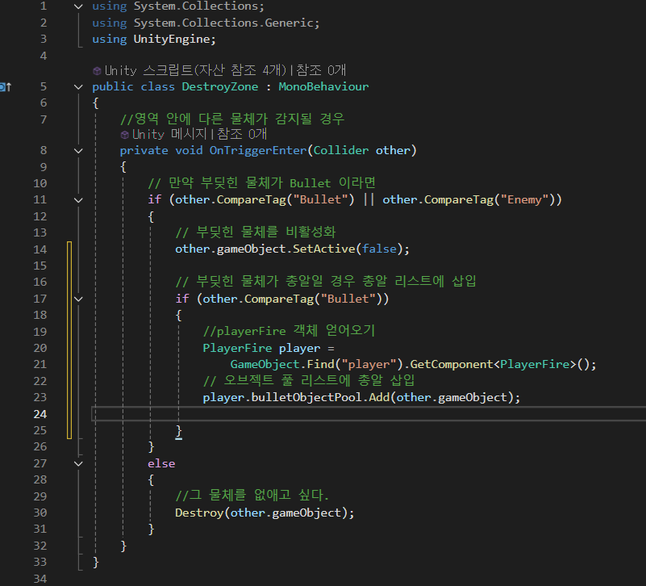
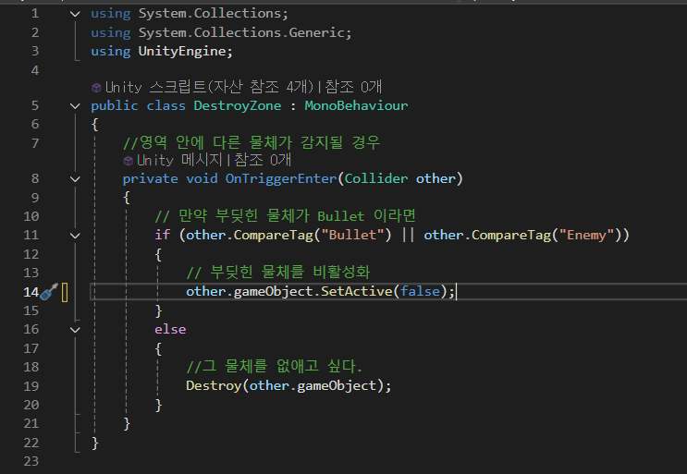
2025.08.07 연습 문제
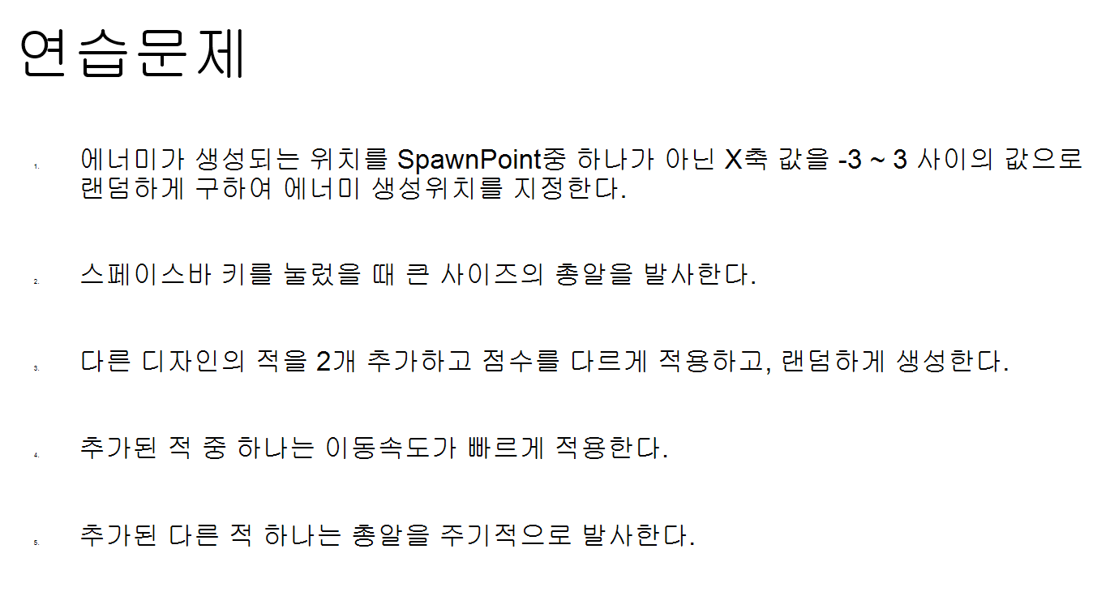

1번 | enemy 수정 !!!
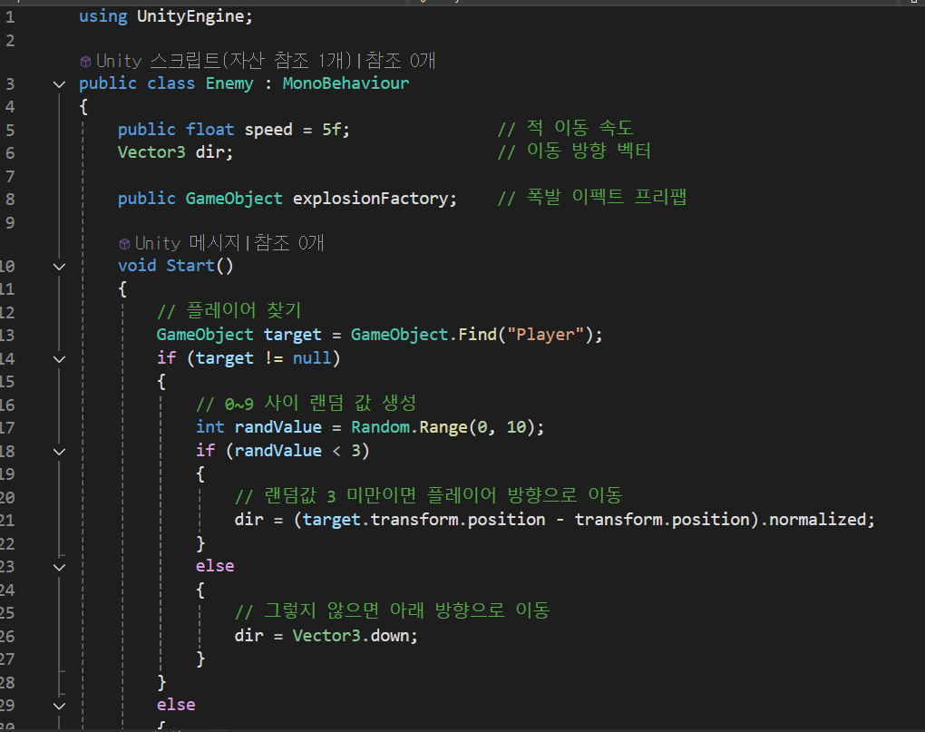
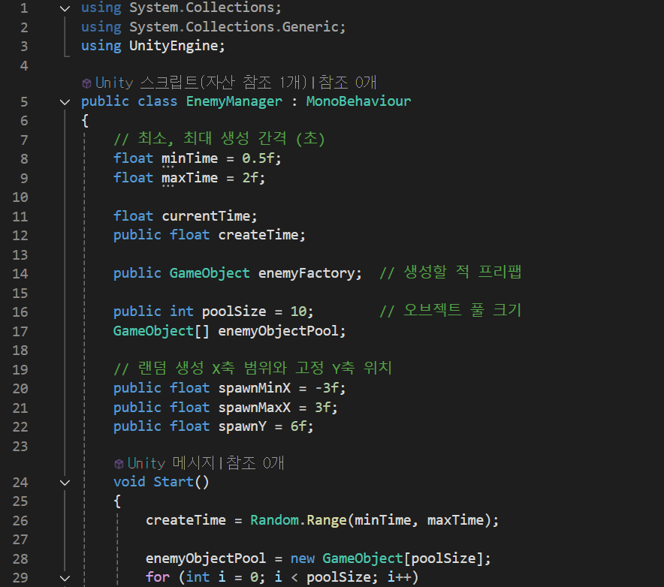

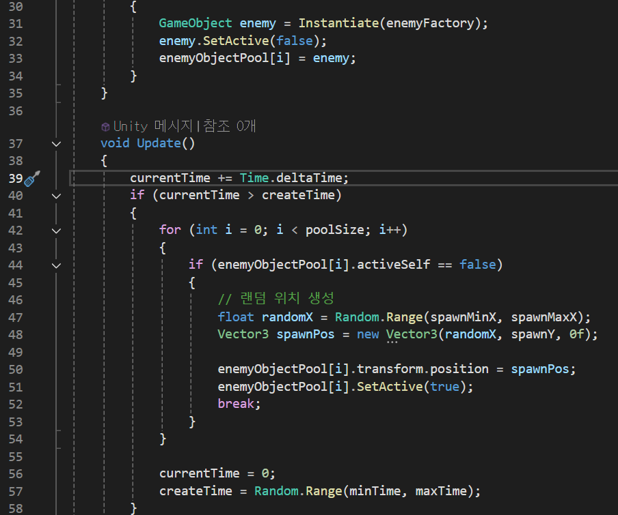
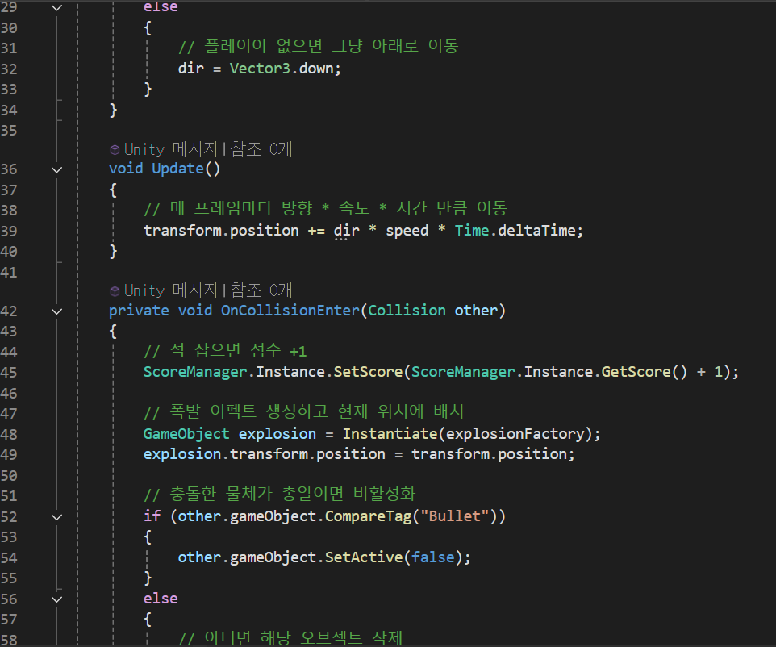

 |  |  |  |  |  | }
 |  |  |  |  | }

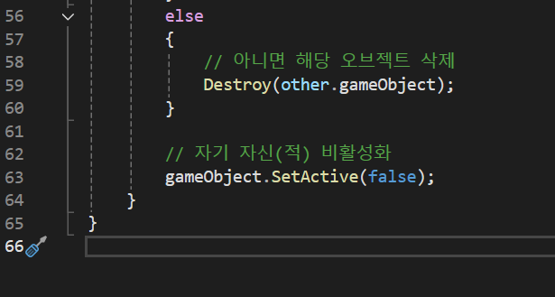

2번 스페이스바 키를 눌렀을 때 큰 사이즈의 총알을 발사한다.

수정전 !!!
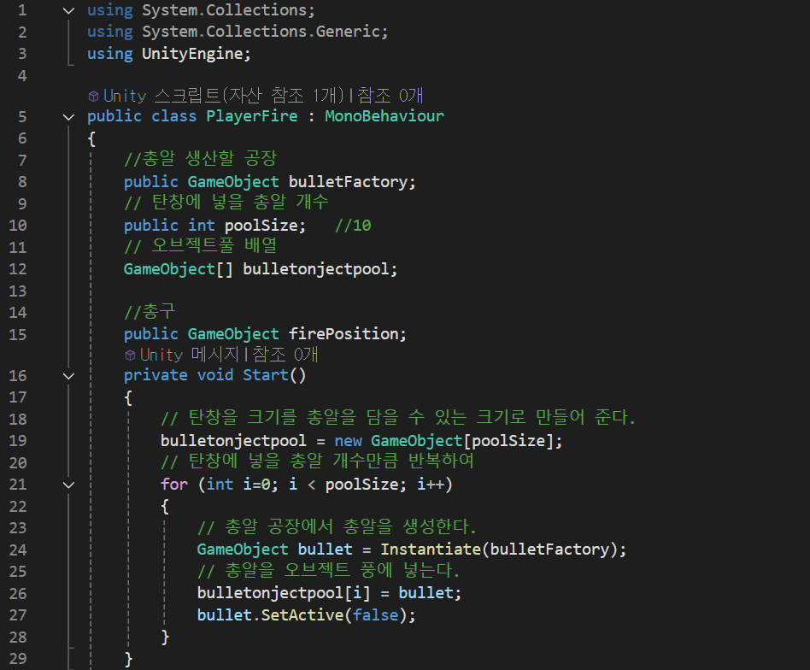
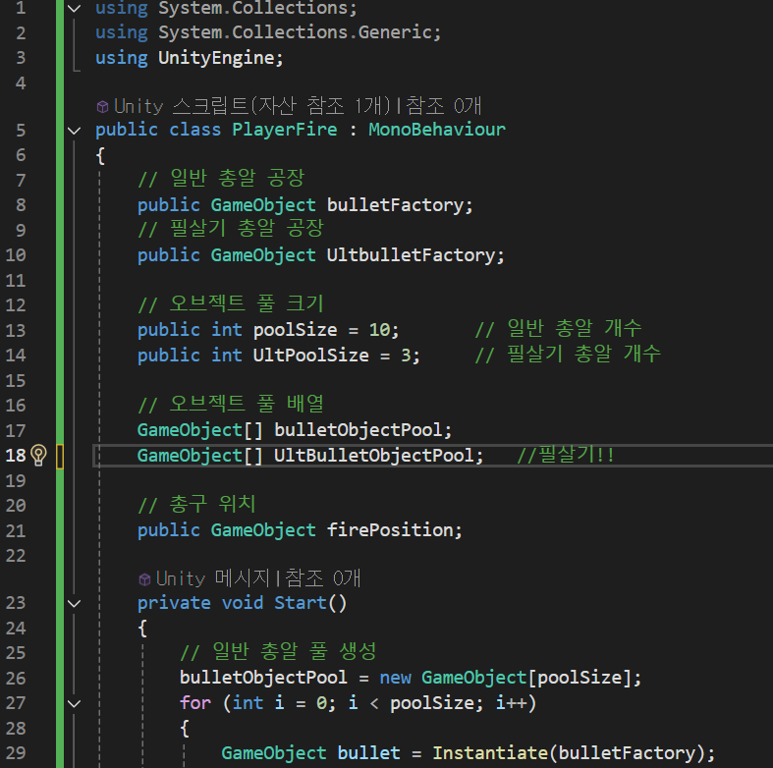

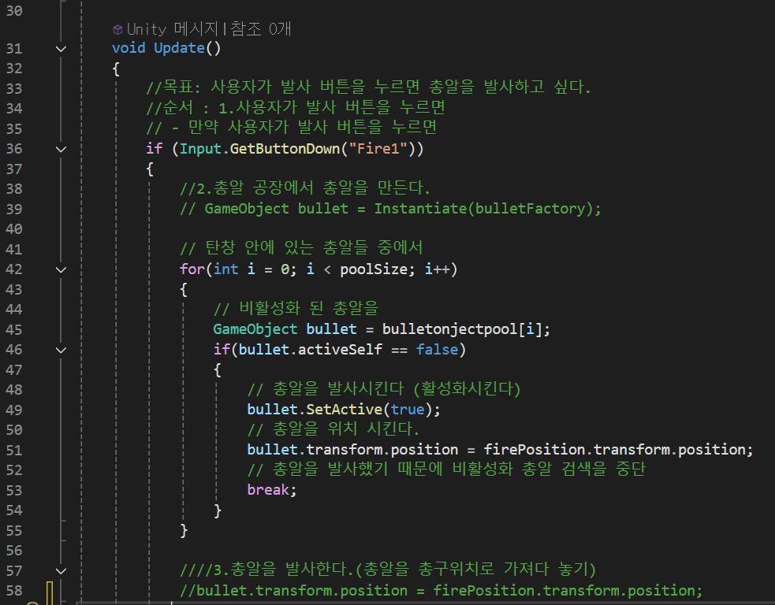
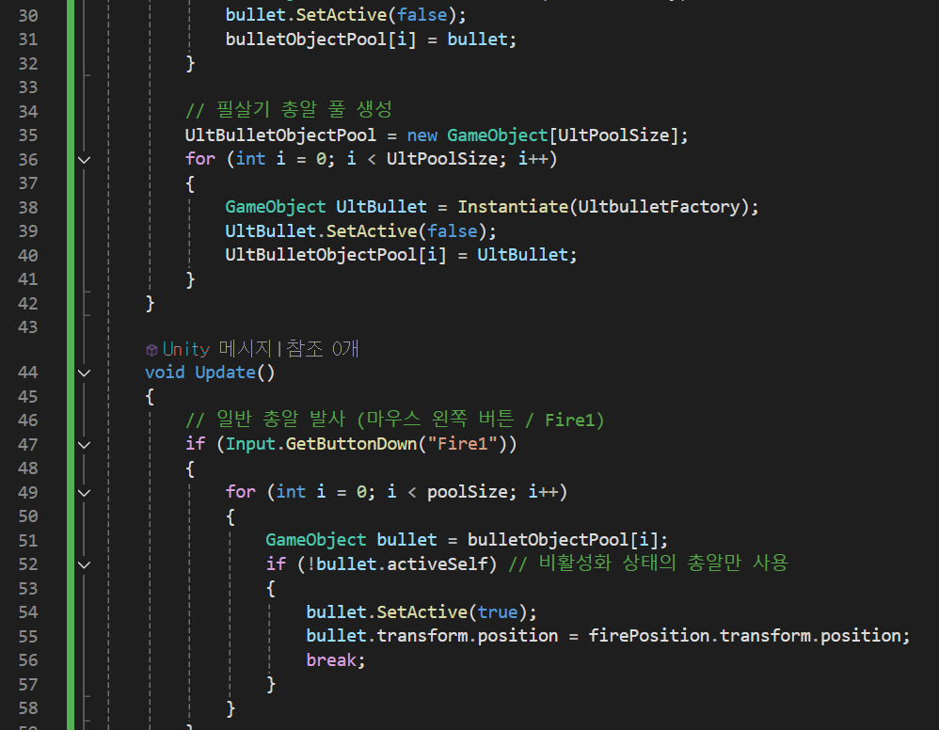

밑에는 코드 없음!!

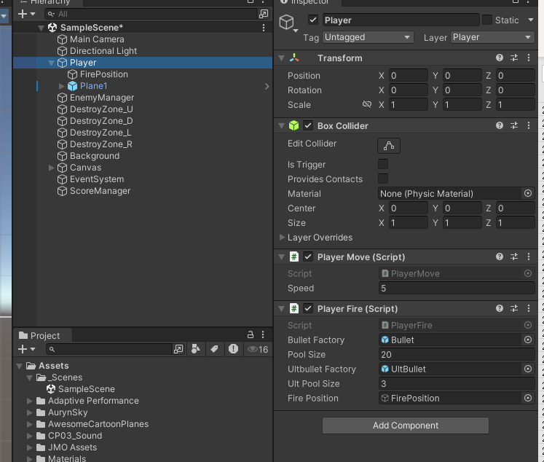
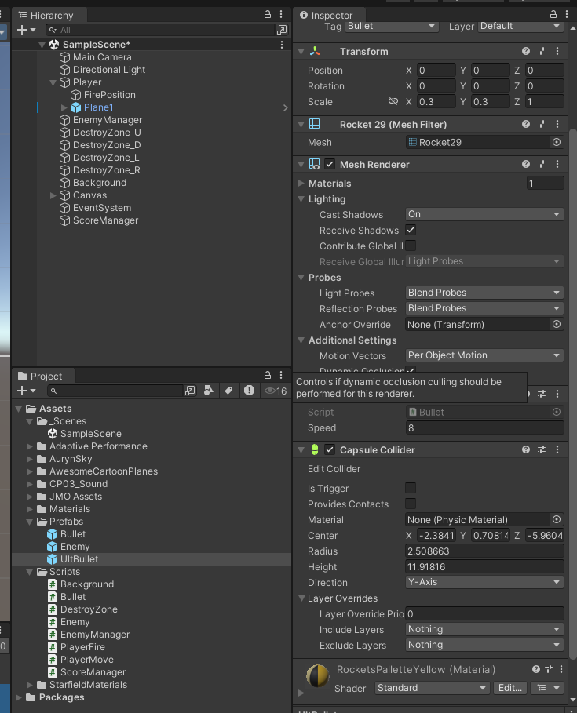

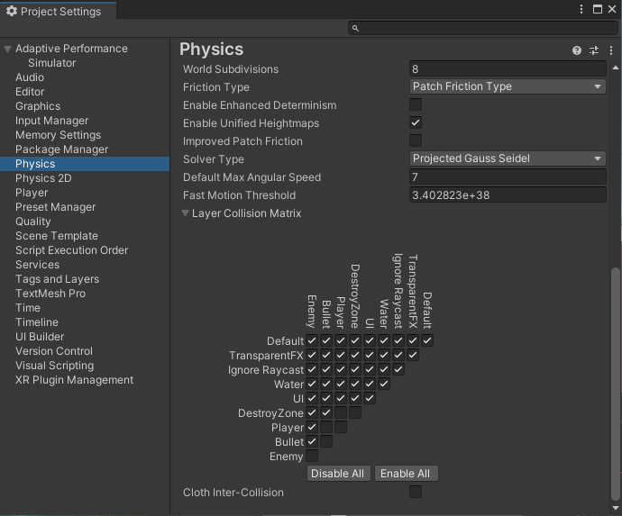

 | 리스트 사용방법 !!! | 2025.08.12

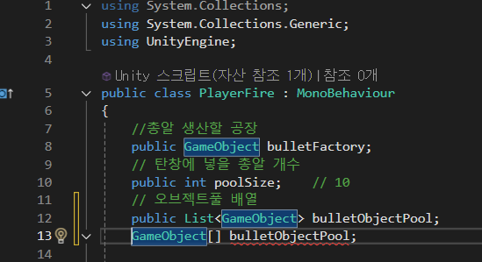

 |  |  | > 변경해준다

 | .add(bullet) 으로 변경 !!

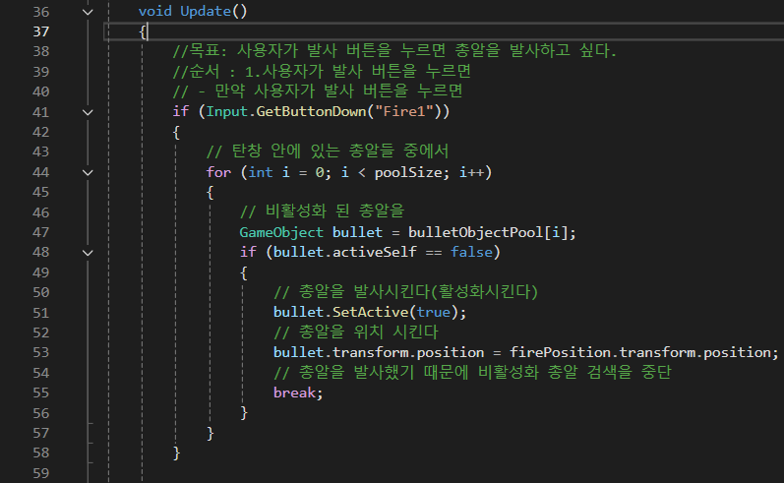
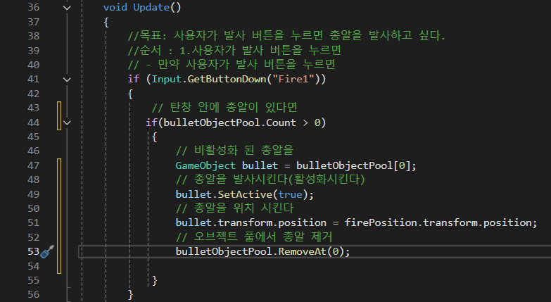

 |  |  |  |  |  |  | 이렇게도 수정 가능 !!
 |  |  |  |  |  |  | 하지만 위에
 |  |  |  |  |  |  | bulletObjectPool.RemoveAt(0);
 |  |  |  |  |  |  | 이게 더 빠르고 좋음 !!!

 |  |  |  | 이렇게 수정했는데 별로 좋은 방법이 아니라고 하심 !!!

